school bus1-1,1-2
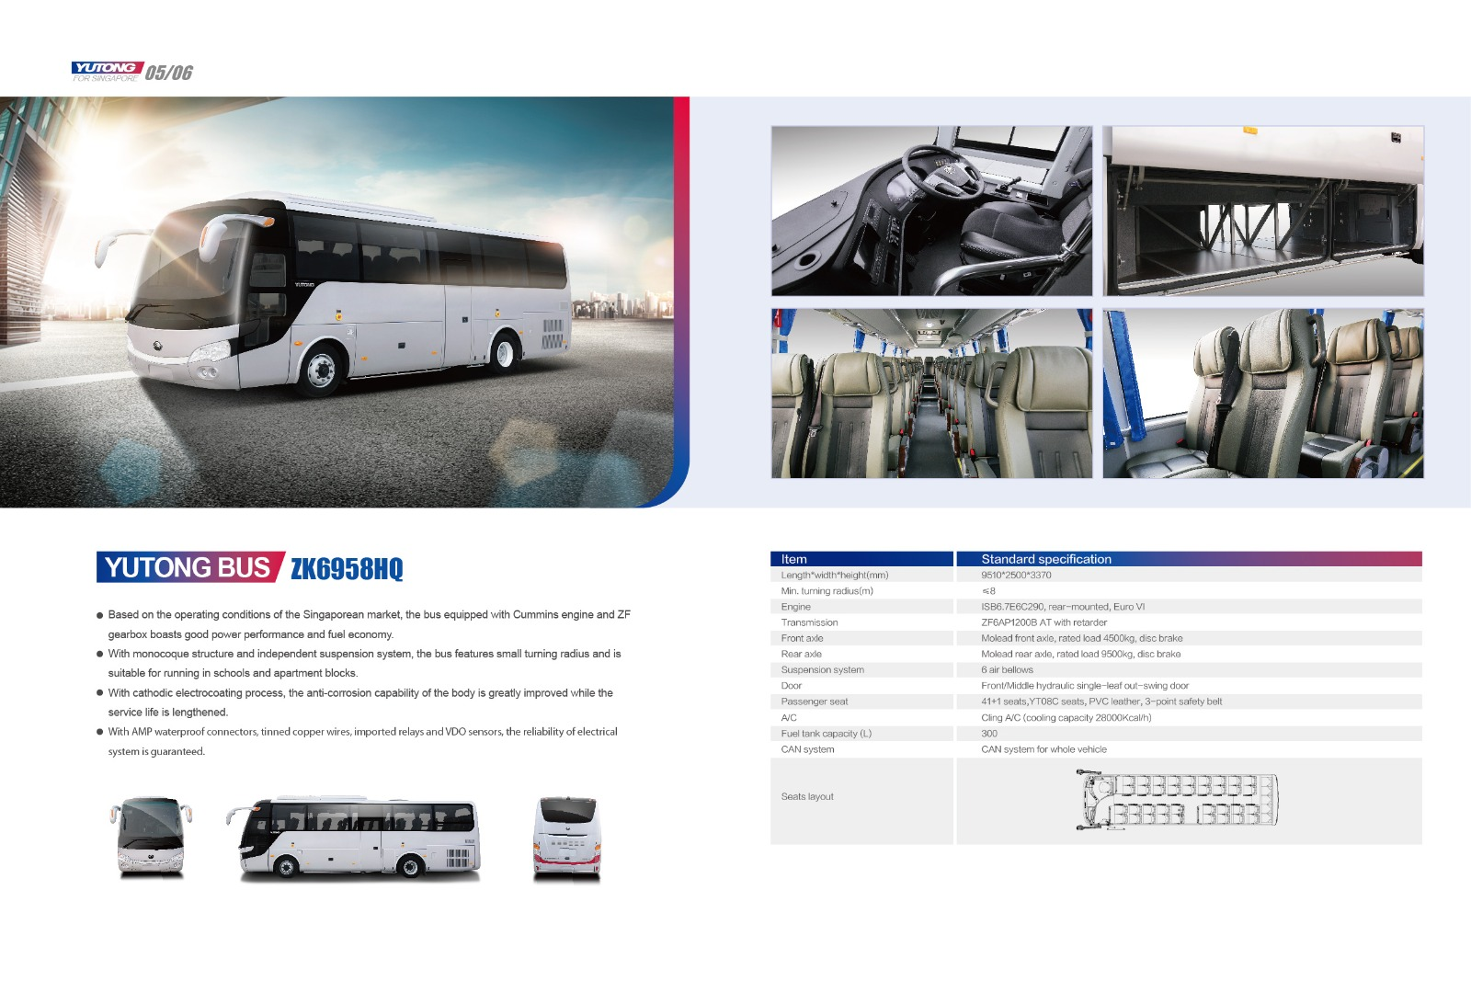
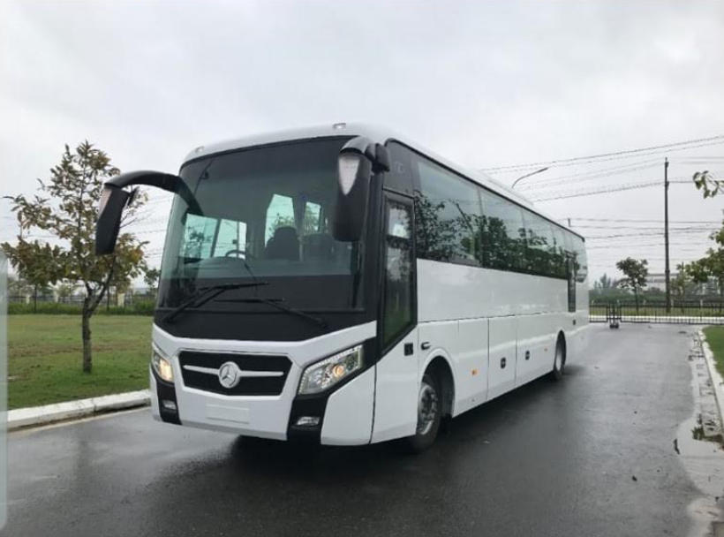
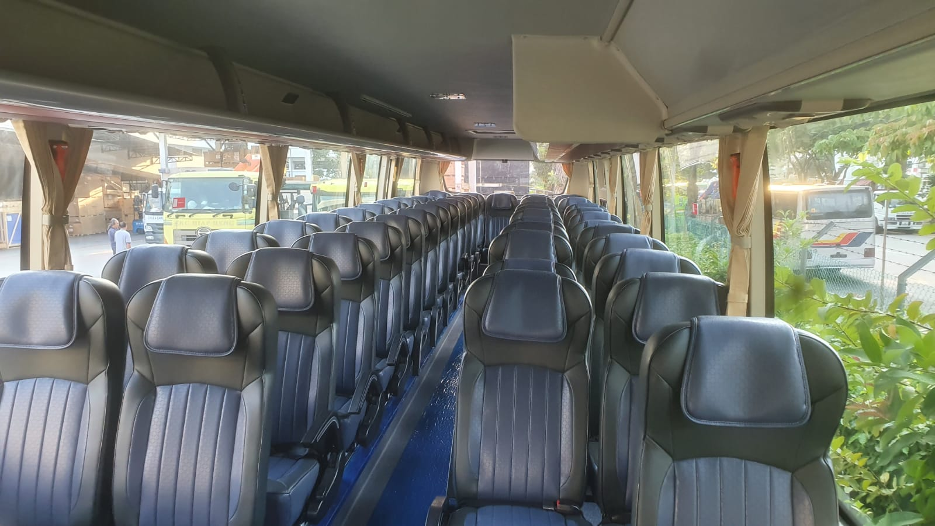
Convince Auto |  |  |  |  |  |  | Convince Auto
Model Name 모델 이름 | Seater 인승 | Price (including 7% GST) 가격 (수수료 포함) |  | Includes 가격에서 포함 |  |  | Model Name 모델 이름 | Seater 인승 | Price (including 7% GST) 가격 (수수료 포함) |  | Includes 가격에서 포함
 |  | Bus 버스 | COE | ü | Item | Period 기간 |  |  | Bus 버스 | COE | ü | Item | Period 기간
NEW YUTONG ZK6958 BUS (included driver seat) | 42 |  |  | ü | Road Tax 도로세 | 6 months 6개월 | Mercedes Benz Atego 1524L (운전석 포함) | 39 |  |  | ü | Road Tax 도로세 | 6 months 6개월
 |  |  |  | ü | Registration Fee 신청비용 |  |  |  |  |  | ü | Registration Fee 신청비용
 |  |  |  | ü | 5% Additional Registration Fee (ARF) 추가 신청 비용 |  |  |  |  |  | ü | 5% Additional Registration Fee (ARF) 추가 신청 비용
 |  |  |  | ü | IU 단말기 |  |  |  |  |  | ü | IU 단말기
 |  |  |  | ü | Free Servicing 무료 점검 | 3 times 3번 |  |  |  |  |  | Free Servicing 무료 점검
 |  |  |  | ü | Warranty 보증 | 1.5 years/150,000km (whichever comes first) 1.5년/ 150,000km (어느 것이 먼저이든지) |  |  |  |  |  | Warranty 보증

Basic price 기초가격 S$229,360 |  |  |  |  |  |  | Basic price 기초가격 S$189,578

school bus1-3
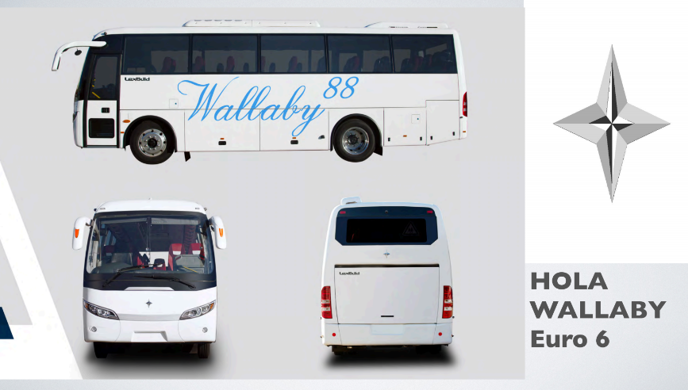
Goldbell Engineering
Model Name 모델 이름 | Seater 인승 | Price (including 7% GST) 가격 (수수료 포함) |  | Includes 가격에서 포함
 |  | Bus 버스 | COE | ü | Item | Period 기간
Hola Wallaby Euro 6 (1 door) (운전석 포함) | 40 |  |  | ü | Road Tax 도로세 | 6 months 6개월
 |  |  |  | ü | Registration Fee 신청비용
 |  |  |  | ü | 5% Additional Registration Fee (ARF) 추가 신청 비용
 |  |  |  | ü | IU 단말기
 |  |  |  |  | Free Servicing 무료 점검
 |  |  |  | ü | Warranty 보증 | - 1 year /100,000km on body 차체에서 1년/100,000km 보증함 - 2 years on Weichai Engine 엔진에서 2년 보증함 - 2 years / 200,000km on ZF Transmission, whichever comes first 변속기에서 2년/200,000km 보증함
Basic price 기초가격 S$206,888

